关系图
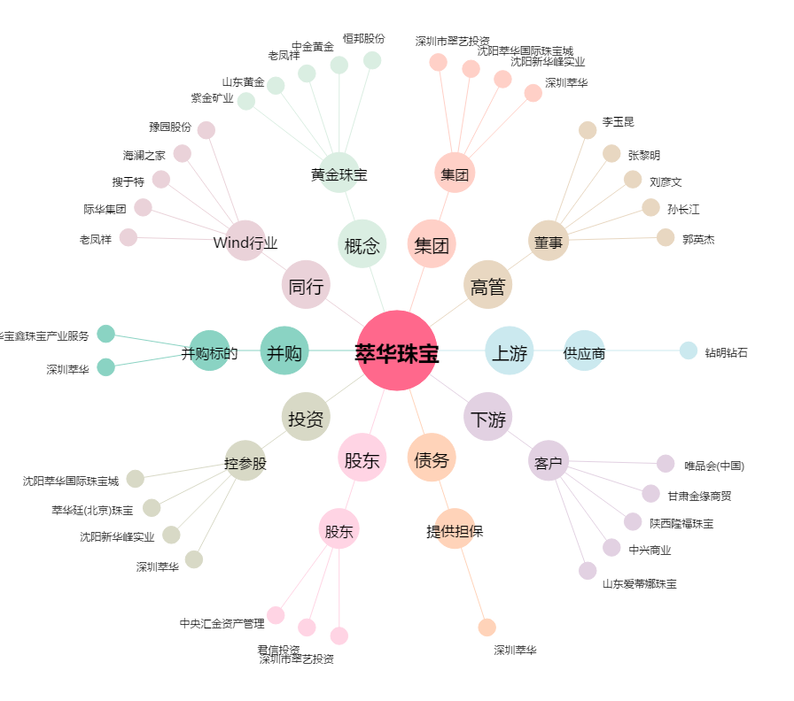
萃华珠宝[002731.SZ] - 关系概览图

